TítolCurs
Situació d'aprenentatge

Competències específiques de les àrees o matèries |  | Competències específiques de les competències transversals
Objectius d'aprenentatge i criteris d'avaluació |  | Sabers |  | Desenvolupament
Activitats |  | Vectors / Mesures i suport

Títol | L’escola que es pot tocar: senyalització accessible amb fabricació digital.
Nivell educatiu | Educació primària |  | Curs | 6è
Àrees / Matèries | Coneixement del Medi Natural, Social i Cultural
 | Matemàtiques

Descripció Per què aquesta situació d’aprenentatge? Està relacionada amb alguna altra? Quin és el context? Quin repte planteja? | 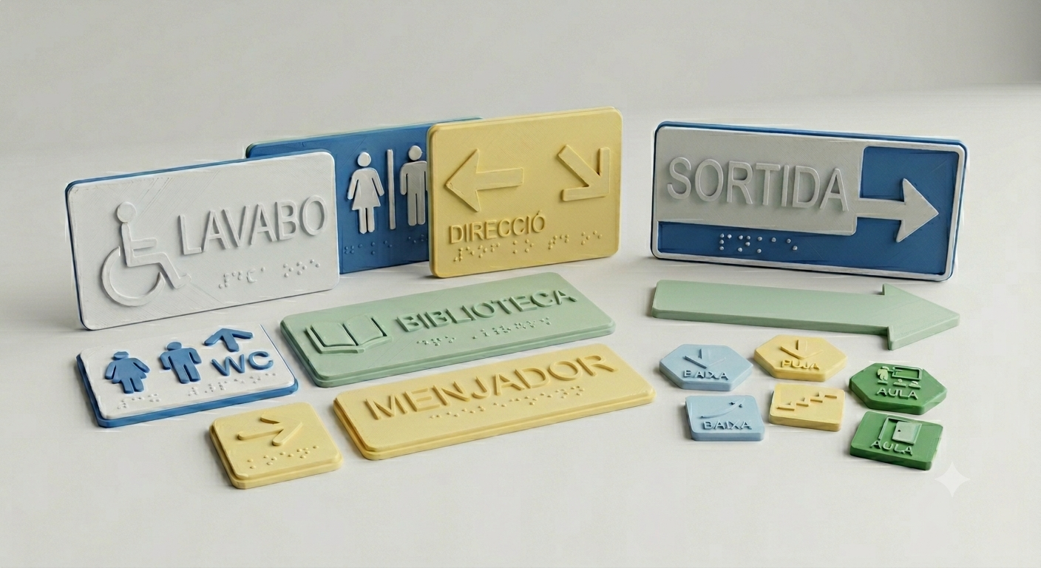 Aquesta situació d’aprenentatge neix d’una realitat present al centre, una alumna amb deficiència visual que, en els darrers mesos, ha començat a introduir-se en la lectura en braille. Aquest fet ens ofereix una bona oportunitat per reflexionar sobre l’accessibilitat dels espais de l’escola i sobre les barreres que encara poden dificultar l’autonomia d’algunes persones en el seu dia a dia. Tot i que l’alumna ja forma part de la comunitat educativa, el centre no disposa actualment d’un sistema de senyalització adaptat que li permeti identificar de manera autònoma els diferents espais a mesura que avança en l’aprenentatge del braille. Davant d’aquesta necessitat real, es planteja una situació d’aprenentatge vinculada a l’aprenentatge servei en què l’alumnat de 6è haurà de donar resposta a un repte proper i significatiu, plantejant-se la pregunta següent: Com podem fer que la nostra escola sigui un espai més accessible per a una persona amb deficiència visual? Per fer-ho, observaran els diferents espais del centre, identificaran possibles dificultats d’orientació i accés a la informació i proposaran solucions que contribueixin a millorar l’accessibilitat. Com a producte final, l’alumnat dissenyarà i fabricarà, utilitzant Tinkercad i la impressora 3D, diferents elements de senyalització inclusiva, com ara plaques identificatives per a les portes amb pictogrames en relleu i text en braille, identificadors tàctils d’espais o altres elements que facilitin l’orientació dins del centre. La finalitat és que aquestes propostes puguin incorporar-se als espais de l’escola i tinguin una utilitat real per a tota la comunitat educativa. A continuació s'adjunta una imatge d'una possible idea generada amb Gemini:

